디자인 참고
웹사이트 명칭 | 웹사이트 설명 | URL | 이미지 | 특징 | 비고
MIC | 디지털 뉴스 매체 | https://mic.com/#.81RJN7pRz |  | 사이트의 주요 채널을 설명과 함께 메인 이미지로 보여줌 | 경기천년 사업의 각 사업을 이미지로 보여 주는 것에 적용 가능
The National Archives | 영국 국립 공문서관는 영국 정부의 공문서와 1000년의 역사적 가치가 있는 자료를 저장하는 독립 기관의 웹 페이지. 공문서는 컬렉션으로, 수집 자료는 카탈로그 시리즈로 제공 | http://www.nationalarchives.gov.uk/ | 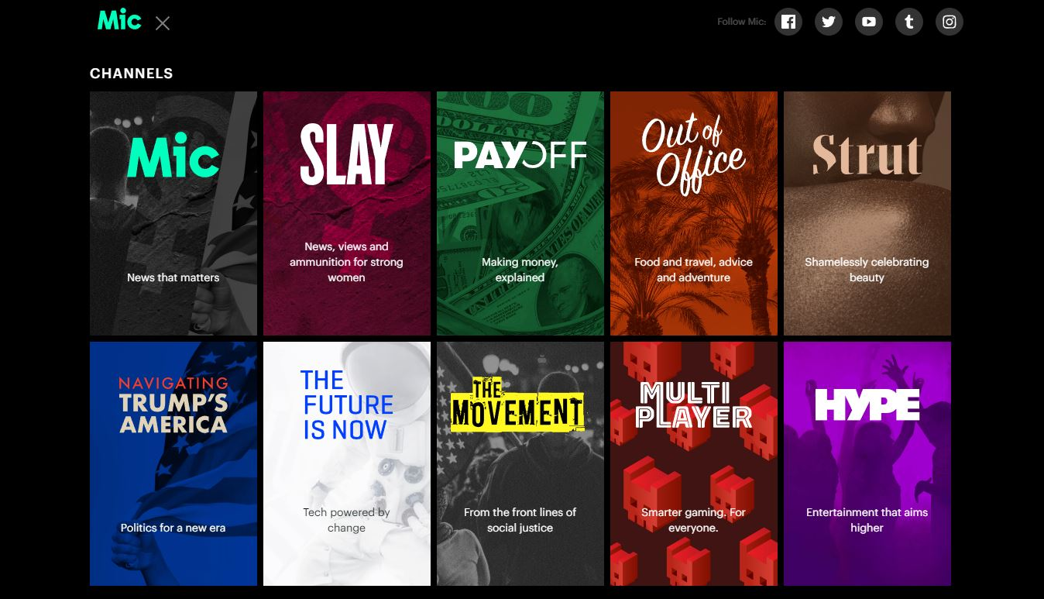 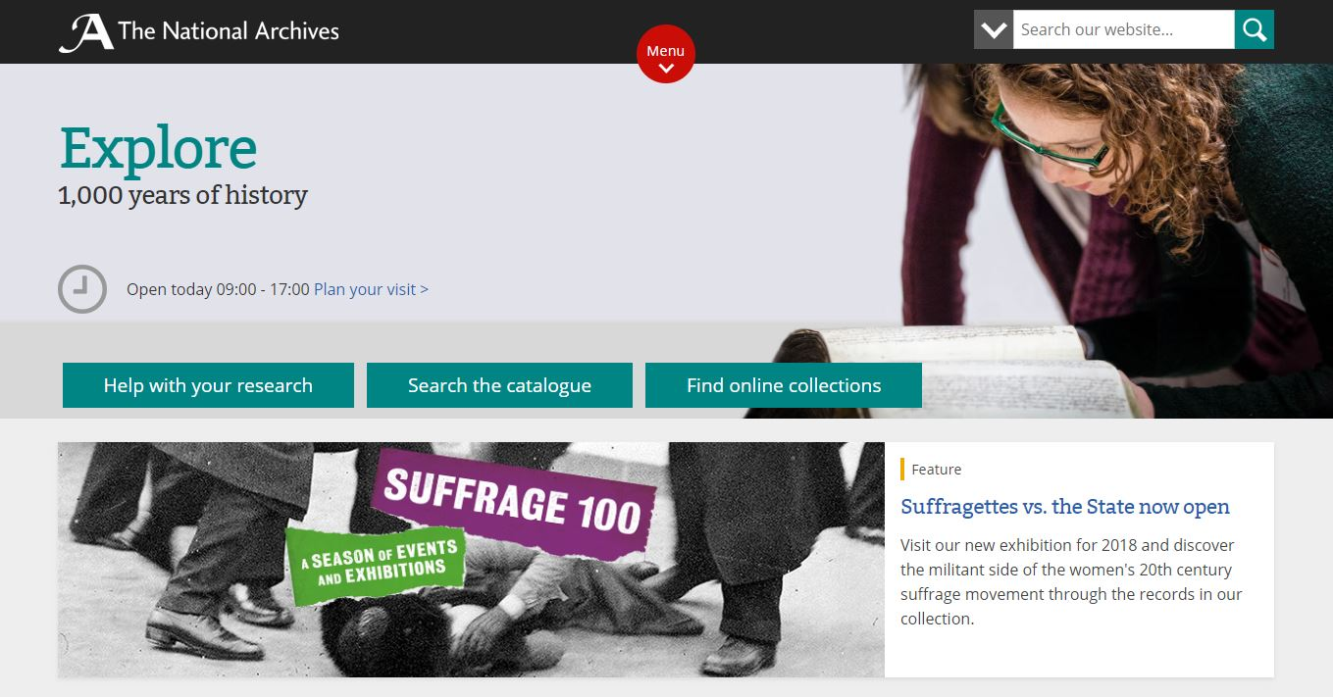 | 대메뉴를 Help with your research Search the catalogue Find online collections 로 구분. | 경기천년 사업의 아카이브 대상이 이관되는 자료 항목와 수집되는 자료 두 가지로 크게 분류가능하기 때문에 검색 가이드, 카탈로그 검색, 컬렉션 으로 구분하는 점에서 적용 가능
 |  |  | 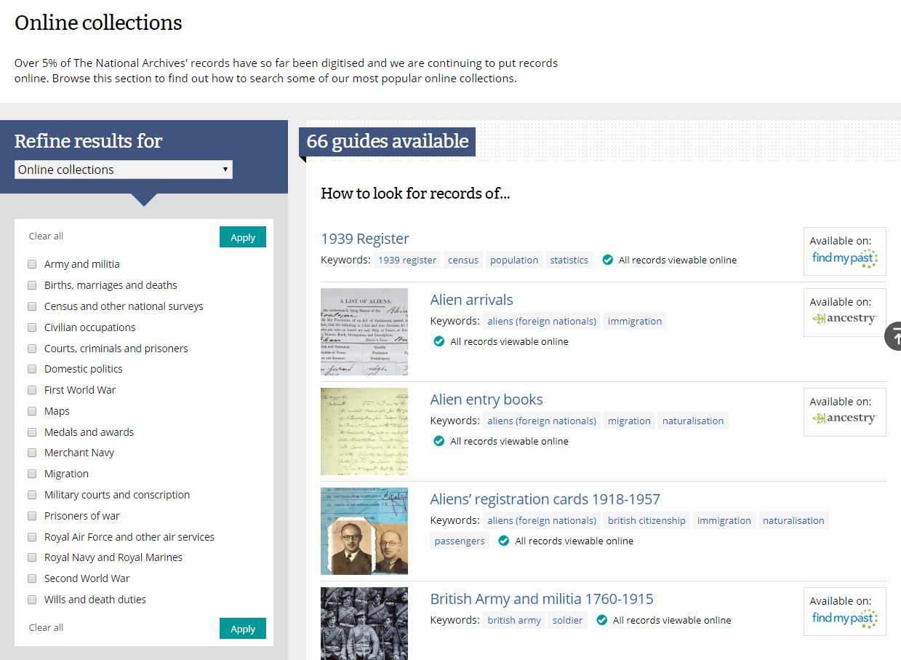 | 내셔널 아카이브에서 온라인 컬렉션을 주제별로 분류해서 검색에 도움을 줌. | 단위사업이 많은 경우 각 사업을 컬렉션의 요소로 설정하여 보여줄 때 효과적
Digital History Archive of São Roque/Archivo Histórico Digital de São Roque | 산 로케의 디지털 기록 보관소는 등의 사진으로 상 로케 / 역사적 가치 문서를 포함하는 SP에서 공공 및 민간 컬렉션을 디지털화되어 , 시간, 관리 책, 공식 문서,지도 제작 소재, 인쇄, 신문 및 잡지 논문 및 논문, 오디오 및 비디오 녹음 등이 포함 | http://www.arquivosaoroque.com.br/acervo/ | 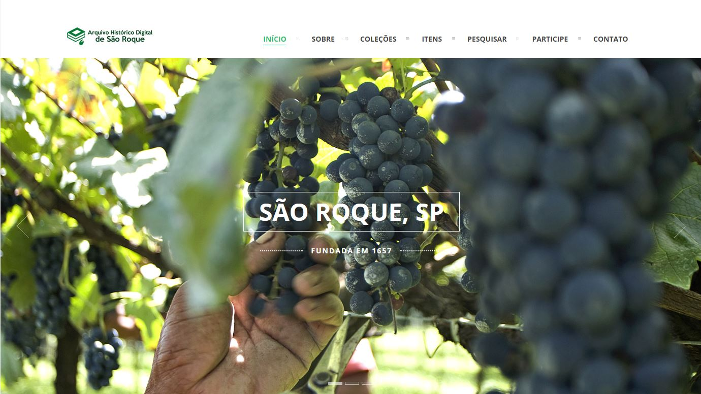 | 서브비쥬얼에 해당하는 이미지가 첫 화면에 큰 비율을 차지 | 디자인 참고
 |  |  | 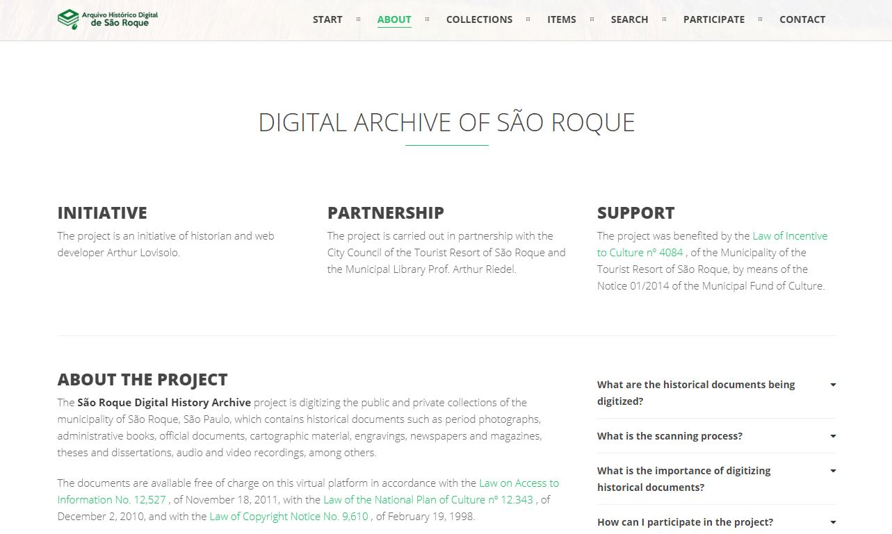 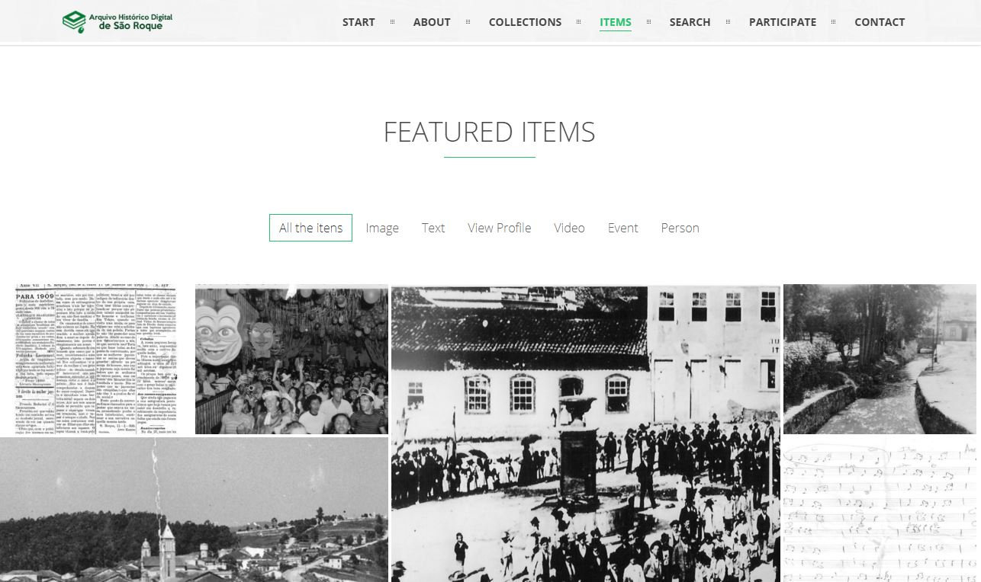 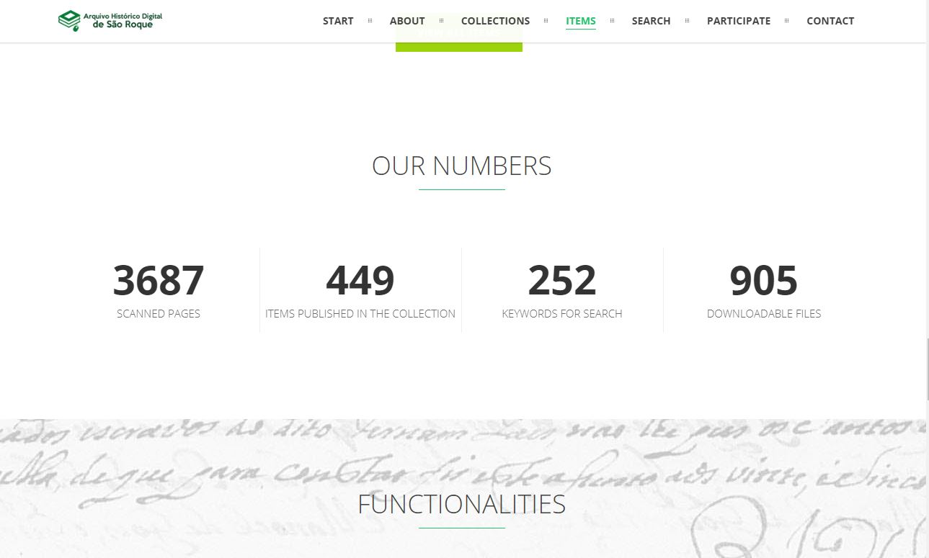 | 메인페이지에서 스크롤 다운을 통해 사이트에 대한 소개와 수집품 주요자료와 통계자료, 기관 컨텍트 방법까지 제공 | 디지털 아카이브의 성격과 제공 자료를 한눈에 알 수 있다는 점에서 참고
 |  |  | 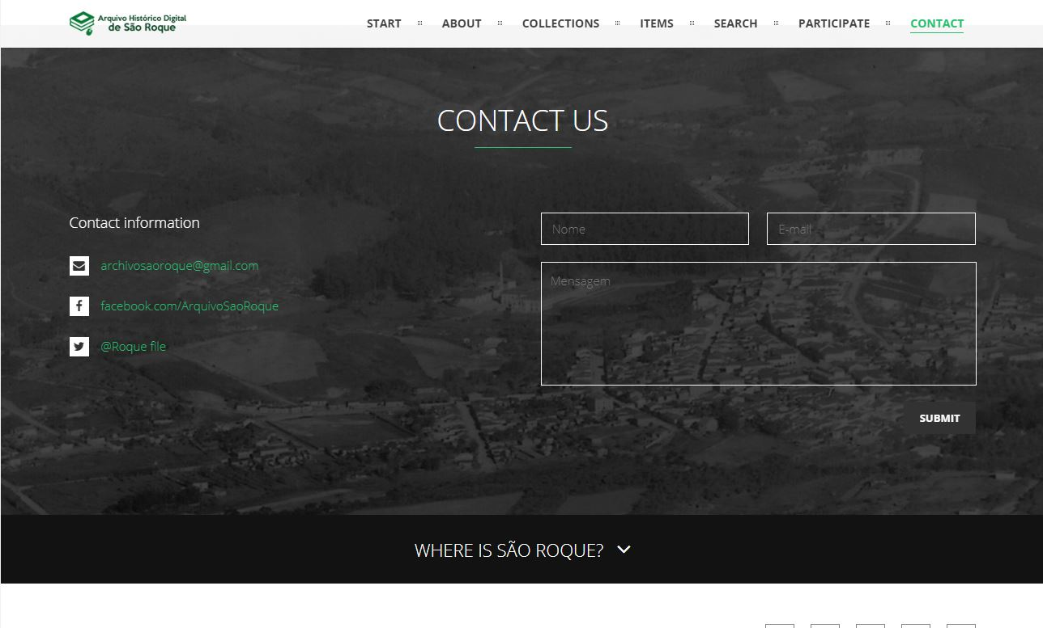 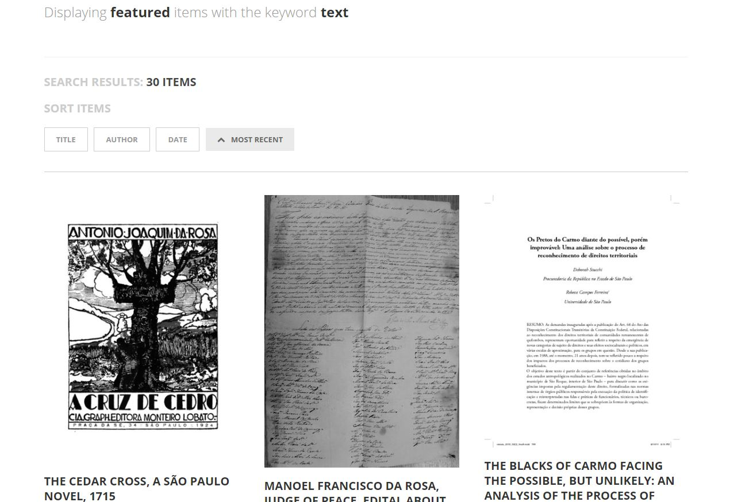 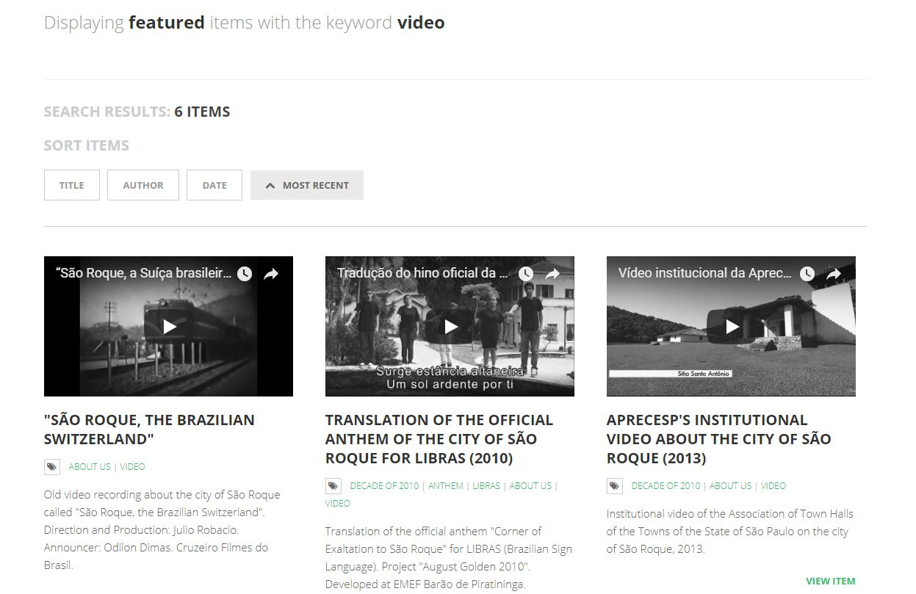 | 문서, 사진, 오디오, 비디오, 인물 의 대 분류를 갖고 수집자료를 보여줘서 화면에 깔끔하게 자료가 정리 | 디자인 참고
World Bank Group Archives Holdings | 월드뱅크 그룹 아카이브 홀딩스 페이지 | https://archivesholdings.worldbank.org/ | 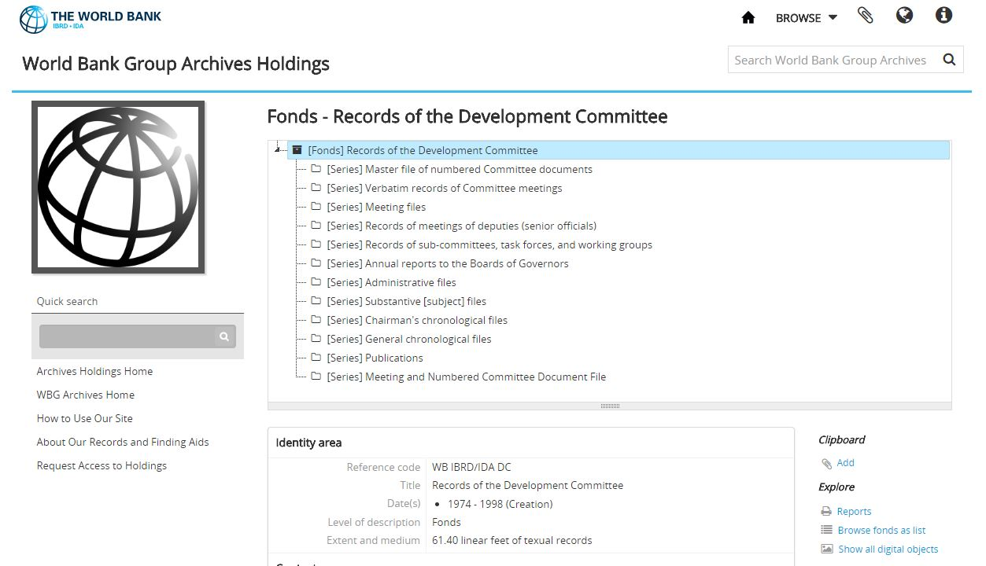 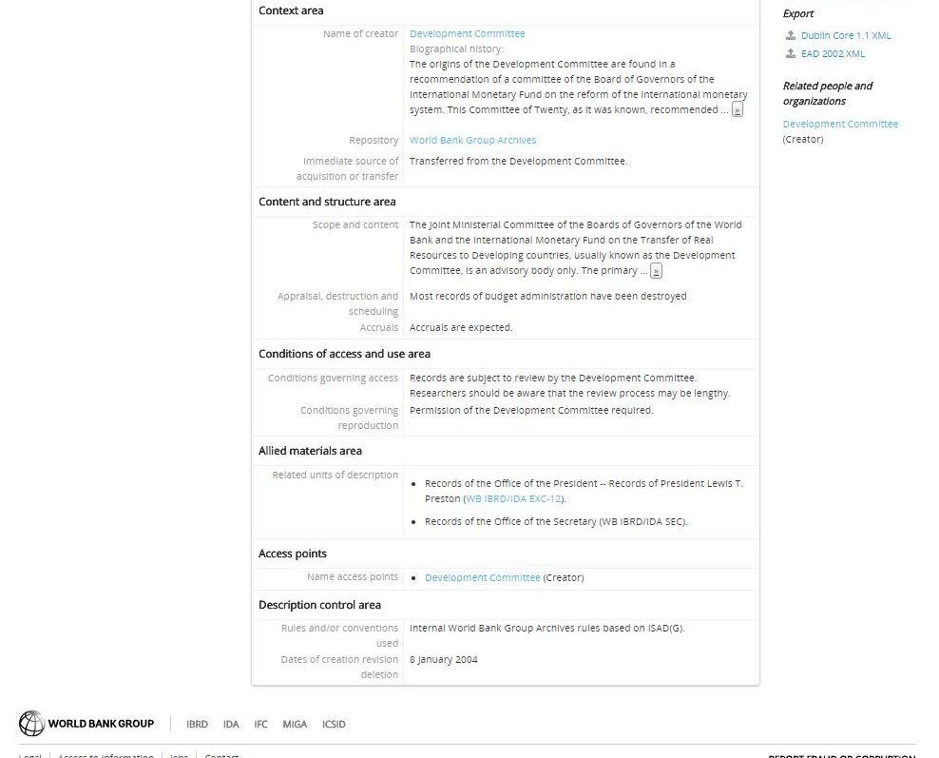 | 기관의 자료를 보여주는 방식에서 위원회 별, 사업 별로 폴더 단위로 보여주는 방식. 각 폴더에 대한 설명은 메타데이터 기준에 따라 기술. | 경기천년 사업팀의 NAS 폴더 분류를 보여주기 방식에 적용 가능. world bank group archives holdings 는 각 사업 별로 두 단위의 폴더만 보여주고 있지만, 사업팀의 아카이브에서는 여러 단위의 폴더를 보여주도록 적용.
NYU Libraries | NYU 라이브러리의 Archival Collections 페이지 | http://dlib.nyu.edu/findingaids/html/fales/paf/dscaspace_ref1597.html | 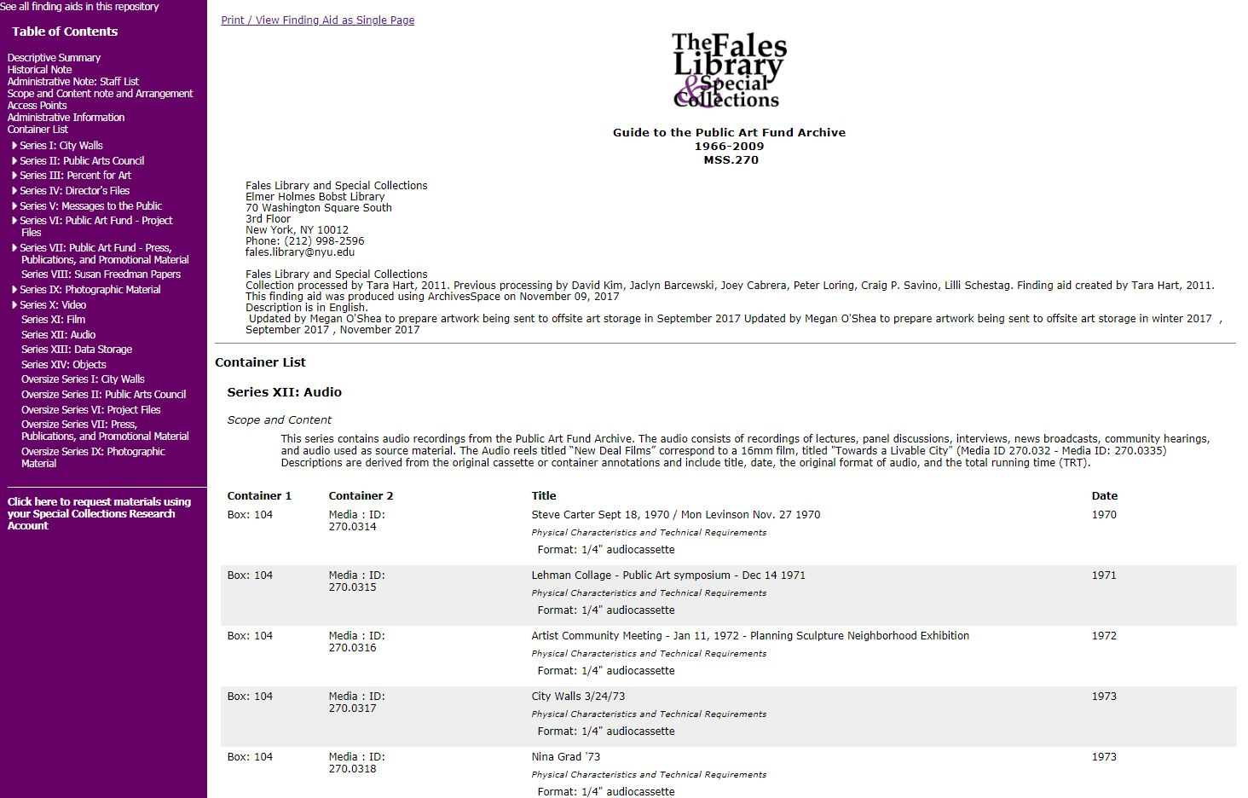 | 아카이브 컬렉션별로 해당 카탈로그의 목록을 서브메뉴로 보여주고 디자인페이지에서 각 목록에 있는 자료들의 리스트와 정보를 보여주는 방식 | 목록과 내용을 보여주는 방식

